MATRIZ RCC_23
 | Misión: Órgano Constitucional que juzga el desempeño de los Magistrados Judiciales, Agentes Fiscales y Defensores Públicos por la supuesta comisión de delitos o mal desempeño en el ejercicio de sus funciones, observando el debido proceso y velando por la correcta administración de justicia, en tutela de los derechos de los ciudadanos.

MATRIZ DE INFORMACIÓN MÍNIMA PARA INFORME DE RENDICIÓN DE CUENTAS AL CIUDADANO - EJERCICIO 2025

1- PRESENTACIÓN
Institución: | JURADO DE ENJUICIAMIENTO DE MAGISTRADOS
Periodo del informe: |  | TERCER TRIMESTRE 2025
Misión institucional
Órgano Constitucional que juzga el desempeño de los Magistrados Judiciales, Agentes Fiscales y Defensores Públicos por la supuesta comisión de delitos o mal desempeño en el ejercicio de sus funciones, observando el debido proceso y velando por la correcta administración de justicia, en tutela de los derechos de los ciudadanos.

PRESENTACIÓN DE LOS MIEMBROS DEL COMITÉ DE RENDICIÓN DE CUENTAS AL CIUDADANO (CRCC)
chrome-extension://efaidnbmnnnibpcajpcglclefindmkaj/https://www.jem.gov.py/wp-content/uploads/2025/06/N%C2%B0-161-Resolucion-Aprobacion-Rendicion-de-Cuentas-y-CRCC.pdf
Nro. | Dependencia |  | Responsable |  | Cargo que Ocupa
1 | Dirección General de Gabinete |  | Oscar Cano Artaza |  | Director General
2 | Dirección de Planificación y Desarrollo |  |  |  | Director
3 | Secretaría General |  | María Ramona Dávalos |  | Técnica
4 | Secretaría General |  | Fátima Carolina Flores |  | Técnica
5 | Dirección de Auditoría |  | Melissa Maldonado |  | Técnica
6 | Dirección de Auditoría |  | Rosa Gonzalez Miranda |  | Técnica
7 | Dirección Gral. de Administración y Finanzas |  | Cesar Benitez |  | Técnica

 | Visión: Ser una institución confiable y reconocida por la aplicación de procesos transparentes, objetivos e imparciales en el cumplimiento de su rol constitucional, para el fortalecimiento del estado de derecho, en beneficio de la sociedad.

 | 14 de Mayo esq. Oliva - Ed. El Ciervo |  |  | Tel: (595 21) 442662
 | www.jem.gov.py |  |  | Asunción-Paraguay

8 | Dirección Gral. de Administración y Finanzas |  | Edson Silvero Machoqui |  | Técnico
9 | Dirección General de Asuntos Legales |  | Lourdes Ruiz Campos |  | Técnico
10 | Dirección General de Asuntos Legales |  | Leidy Godoy |  | Técnico
11 | Dirección General de Talento Humano |  | Nidia Patricia Benítez |  | Técnica
12 | Dirección General de Talento Humano |  | Cesar Nicolas Rivarola |  | Técnico
13 | Departamento de Transparencia y Anticorrupción |  | David Meza |  | Técnico
14 | Departamento de Transparencia y Anticorrupción |  | Carmen Beatriz Duarte |  | Técnica
15 | Departamento de Transparencia y Anticorrupción |  | Gloria Stella Colmán |  | Jefa
16 | Dirección Ejecutiva |  | Cristian José Espínola |  | Técnico
17 | Dirección Ejecutiva |  | Tania Vera |  | Técnica
18 | Departamento de Organización, Control y Procesos |  | Lorena Fleitas |  | Jefa
19 | Departamento de Análisis y Estadísticas |  | Ledy Almirón |  | Jefa
20 | Departamento Coordinación de Proyectos y Conv. |  | Maria del Carmen Machuca |  | Jefa
21 | Departamento de Transparencia y Anticorrupción |  | Alexandra Raquel Díaz |  | Técnica
Cantidad de Miembros del CRCC: |  |  |  | 20
Total Hombres : |  |  |  | 5
Total Mujeres: |  |  |  | 15
Total nivel directivo o rango superior: |  |  |  | 5

2- PLAN DE RENDICIÓN DE CUENTAS AL CIUDADANO
2.1. Resolución de Aprobación y Anexo de Plan de Rendición de Cuentas

2.2 Plan de Rendición de Cuentas

Priorización | Tema |  | Vinculación POI, PEI, PND, ODS. | Justificaciones |  | Evidencia
1 | Plan Estratégico Institucional |  | PND | Desarrollo y ejecución de distintos objetivos estrategicos y lineas de acción 2024-2028 |  | https://www.jem.gov.py/plan-estrategico-institucional/
2 | Plan Operativo Institucional |  | PEI | Avance de ejercio 2025 |  | https://www.jem.gov.py/p-o-a/
3 | Objetivo 16; PAZ, JUSTICIA E INSTITUCIONES SÓLIDAS |  | ODS - PND | Puntos 16.3;16.5;16.6;16.10 y 16.a |  | https://acortar.link/qVf8kp
4 | Plan Nacional de Desarrollo |  | PEI | 4. 1 Garantizar el acceso a los derechos humanos / 4.1.1 Mejorar el acceso y una eficiente administación de la Justicia cn igualdad de oportunidades Pag. 17 |  | www.jem.gov.py/wp-content/uploads/2025/03/PEI-2024-2028-aprobado.pdf
3- GESTIÓN INSTITUCIONAL
3.1 Nivel de Cumplimiento Mínimo de Información Disponible - Transparencia Activa Ley 5189 /14
Mes | Nivel de Cumplimiento |  |  | Enlace publicación página WEB Institucional
 | Tercer trimestre |  |  | https://www.jem.gov.py/transpariencia-gubernamental/

3.2 Nivel de Cumplimiento Mínimo de Información Disponible - Transparencia Activa Ley 5282/14
Mes | Nivel de Cumplimiento (%) |  |  | Enlace publicación página WEB Institucional
 | Tercer Trimestre |  |  | https://www.jem.gov.py/acceso-a-la-informacion-2/

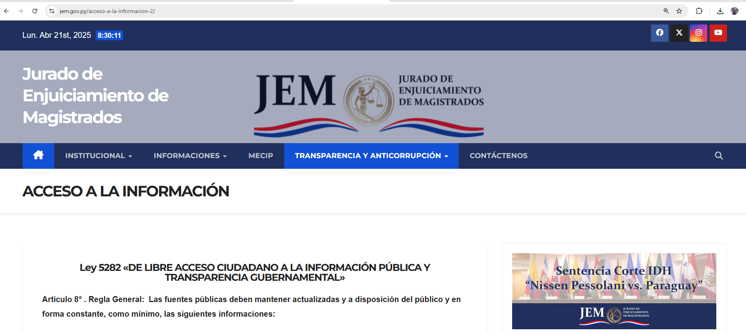

3.3 Nivel de Cumplimiento de Respuestas a Consultas Ciudadanas - Transparencia Pasiva Ley N° 5282/14
Mes | Cantidad de Consultas | Respondidos |  | No Respondidos o Reconsideradas |  | Enlace Portal AIP
Julio | 2 | 2 |  |  | https://acortar.link/mFFyfz
Agosto | 0 | 0
Setiembre | 0 | 0

3.4- Servicios o Productos Misionales (Depende de la Naturaleza de la Misión Institucional, puede abarcar un Programa o Proyecto)

3.5 Contrataciones realizadas
 | I.D. | Objeto | Valor del Contrato | Proveedor Adjudicado | Estado (Ejecución - Finiquitado) | Enlace DNCP
1 | 469247 | Servicio de Guardería Plurianual 2025 - 2026 OG 269 | 390,000,000 | Los 3 Pastorcitos de Gisela Patricia Sisa - R.U.C. 1242167-7 | En Ejecución | https://contrataciones.gov.py/licitaciones/adjudicacion/1f093d0c-c71e-613e-80bf-41dbde2129e7/resumen-adjudicacion.html
2 | 469269 | Servicio de Fumigación - OG 245 | 20,000,000 | Lote 1 JD Servicios; R.U.C. 3378226-1 | En Ejecución | https://contrataciones.gov.py/licitaciones/adjudicacion/1f08d863-9ccd-6a46-bb6f-4f300276e712/resumen-adjudicacion.html
3 |  |  | 30,000,000 | Lote 2 Consermar - R.U.C. 3200078-2 | En Ejecución | https://contrataciones.gov.py/licitaciones/adjudicacion/1f08d863-9ccd-6a46-bb6f-4f300276e712/resumen-adjudicacion.html
 | 469249 | Servicio de fotocopiado OG 262 | 115,200,000 | Data Systems S.A.E.C.A. - R.U.C. 80013889-9 | En Ejecución | https://contrataciones.gov.py/licitaciones/adjudicacion/1f093ce4-a2a8-649e-9ffe-4d6052758ff1/resumen-adjudicacion.html
4 | 469257 | Servicio De Clasificación Y Guarda De Archivos - Plurianual. OG 288 | 55,000,000 | Big Box S.R.L. - R.U.C. 80048896-2 | En Ejecución | https://contrataciones.gov.py/licitaciones/adjudicacion/1f08e500-6846-67ec-ab79-27b4ae31d014/resumen-adjudicacion.html

3.6 Ejecución Financiera
Rubro | Sub – Grupos | Descripción | Presupuesto Vigente | Obligado | Saldos
110 | 111 | Sueldos | 24,982,100,000 | 6,044,100,000 | 18,938,000,000
110 | 113 | Gastos de Representación | 1,025,628,000 | 205,306,500 | 820,321,500
110 | 114 | Aguinaldo | 2,167,310,667 | 0 | 2,167,310,667
110 | 123 | Remuneración extraordinaria | 0 | 0 | 0
...
390 | 399 | Bienes de Consumo Varios | 2,000,000 | 0 | 2,000,000
530 | 534 | Equipos Educativos y Recreacionales | 0 | 0 | 0
530 | 536 | Equipos de Comunicaciones y Señalamientos | 0 | 0 | 0
530 | 538 | Herramientas, Aparatos e Instru. En Gral | 0 | 0 | 0
540 | 541 | Adquisiciones de Muebles y Enseres | 0 | 0 | 0
540 | 543 | Adquisiciones de equipos de computación | 294,490,000 | 0 | 294,490,000
570 | 579 | Activos Intangibles | 8,000,000 | 0 | 8,000,000
910 |  | Pago de Impuestos , Tasas ,Gastos Judiciales y Otros |  |  | 0
910 | 910 | Tasas y Contribuciones | 209,887,115 | 132,976,749 | 76,910,366
 |  | TOTAL GENERAL | 44,069,798,278 | 10,023,440,176 | 34,046,358,102
EJECUCIÓN DE 01/07 AL 30/09
PRESUPUESTO VIGENTE | 44069798278
OBLIGADO | 10023440176
SALDO PRESUPUESTARIO | 34046358102
EJECUCIÓN PRESUPUESTARIA DE JULIO - AGOSTO - SETIEMBRE
PRESUPUESTO VIGENTE | PRESUPUESTO OBLIGADO | SALDO
44,069,798,278 | 10,023,440,176 | 34,046,358,102

4- PARTICIPACIÓN CIUDADANA
4.1. Canales de Participación Ciudadana existentes a la fecha.
Mes | Nro. de atenciones | Descripción |  | Dependencia Responsable del Canal de Participación |  | Evidencia (Página Web, Buzón de SQR, Whatsapp)
Julio | 31 | Atención en ventanilla/Telefónica/Whatsaap |  | Secretaria General - Atención a la Ciudadanía |  | www.jem.gov.py
Agosto | 27 | Atención en ventanilla/Telefónica/Whatsaap |  | Secretaria General - Atención a la Ciudadanía |  | www.jem.gov.py
Setiembre | 25 | Atención en ventanilla/Telefónica/Whatsaap |  | Secretaria General - Atención a la Ciudadanía |  | www.jem.gov.py

4.2. Participación y difusión en idioma Guaraní
...
grafico anual 2025
1º Trimestre | 99
2º Trimestre | 136
3º Trimestre | 138
4º Trimestre | 0
...
 |  | Cantidad de Seguidores en REDES
 |  | FACEBOOK | 30,493

8 - SECRETARÍA EJECUTIVA
8.1 ACTIVIDADES PROTOCOLARES - REUNIONES

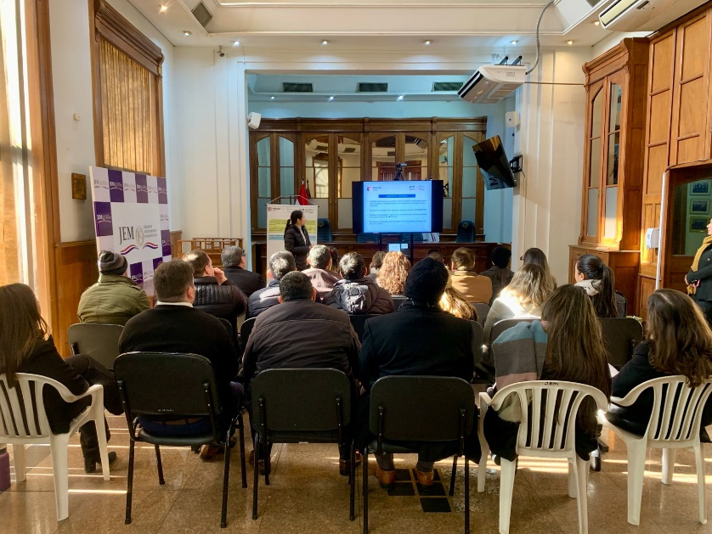
 | Capacitación en el Jurado de Enjuiciamiento de Magistrados: Fortalecimiento del Control Interno. Fecha de publicación: 07/07/2025.

 | El JEM aprueba Código de Ética para Miembros

 | 04 de setiembre-2025
 | https://www.jem.gov.py/el-jem-aprueba-codigo-de-etica-para-miembros/
